Dashboard
BLOCK 139

 | VERSION | 1.0.0

Chuyên Đề Phát Triển Web 1

Evidance
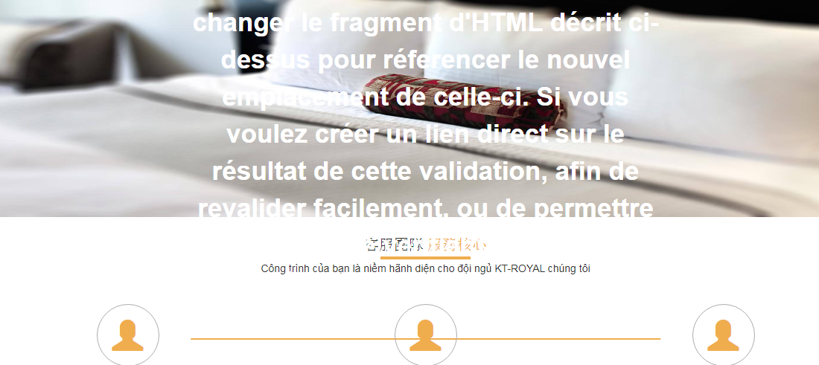
hinh1_1227

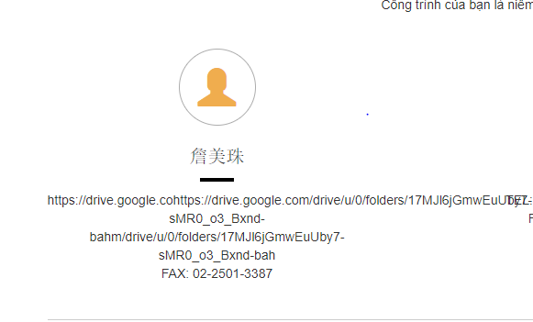
hinh2_1227

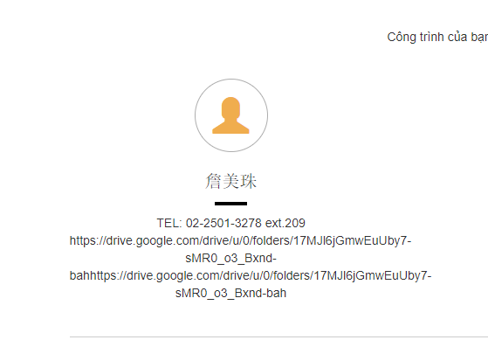
hinh3_1227

hinh4-1227

hinh5_1227

hinh6_1227

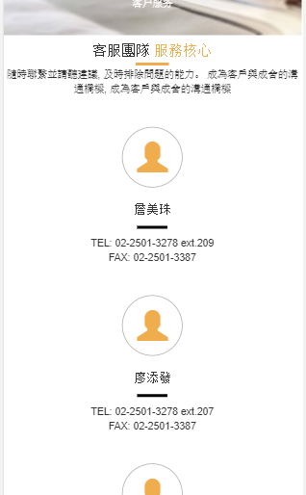
hinh7_1227

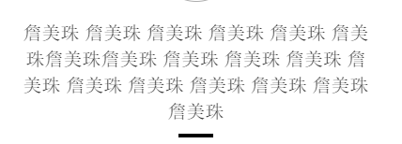
hinh8_1227

hinh9_1227

